Инфографика
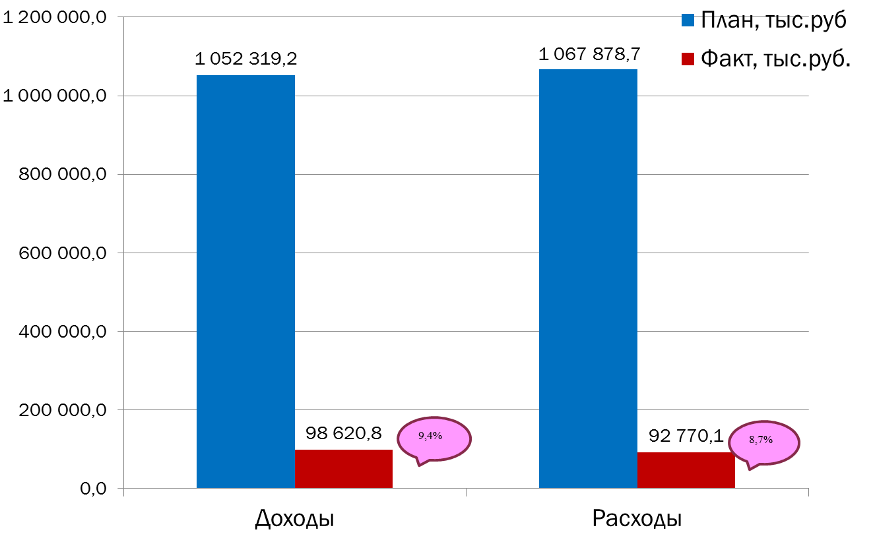
Текущее исполнение городского бюджета на 01.03.2020 г.

